conversion
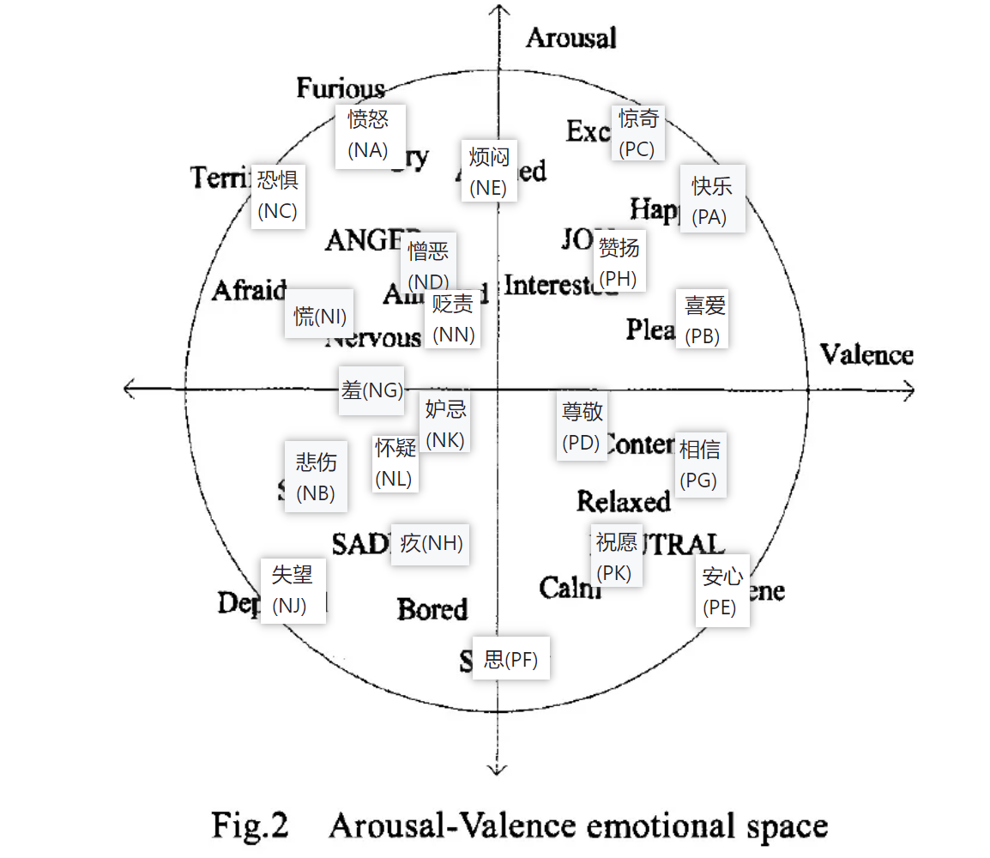
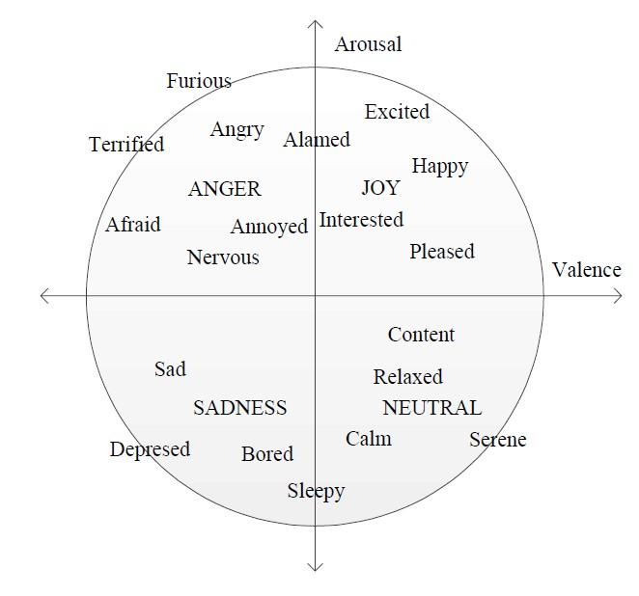
情感大类 | 情感类 | 初始V | 初始A |  |  | Valence | Arouse
乐 | 快乐(PA) | 0.8 | 0.8 | happiness | PA | 0.70 | 0.70
 | 安心(PE) | 0.8 | 0.2 |  | PE | 0.70 | 0.30
好 | 尊敬(PD) | 0.55 | 0.45 | goodness | PD | 0.53 | 0.47
 | 赞扬(PH) | 0.65 | 0.65 |  | PH | 0.60 | 0.60
 | 相信(PG) | 0.75 | 0.4 |  | PG | 0.67 | 0.43
 | 喜爱(PB) | 0.75 | 0.6 |  | PB | 0.67 | 0.57
 | 祝愿(PK) | 0.65 | 0.35 |  | PK | 0.60 | 0.40
怒 | 愤怒(NA) | 0.3 | 0.9 | anger | NA | 0.37 | 0.77
哀 | 悲伤(NB) | 0.25 | 0.4 | sadness | NB | 0.33 | 0.43
 | 失望(NJ) | 0.2 | 0.8 |  | NJ | 0.30 | 0.70
 | 疚(NH) | 0.35 | 0.35 |  | NH | 0.40 | 0.40
 | 思(PF) | 0.55 | 0.15 |  | PF | 0.53 | 0.27
惧 | 慌(NI) | 0.25 | 0.6 | fear | NI | 0.33 | 0.57
 | 恐惧(NC) | 0.2 | 0.8 |  | NC | 0.30 | 0.70
 | 羞(NG) | 0.3 | 0.5 |  | NG | 0.37 | 0.50
恶 | 烦闷(NE) | 0.45 | 0.75 | dislike | NE | 0.47 | 0.67
 | 憎恶(ND) | 0.35 | 0.65 |  | ND | 0.40 | 0.60
 | 贬责(NN) | 0.4 | 0.6 |  | NN | 0.43 | 0.57
 | 妒忌(NK) | 0.4 | 0.45 |  | NK | 0.43 | 0.47
 | 怀疑(NL) | 0.35 | 0.4 |  | NL | 0.40 | 0.43
惊 | 惊奇(PC) | 0.7 | 0.9 | surprise | PC | 0.63 | 0.77

Russell J A . A Circumplex Model of Affect[J]. Journal of Personality and Social Psychology, 1980, 39(6):1161-1178.

